PANEL ADMIN CATEGORIAS
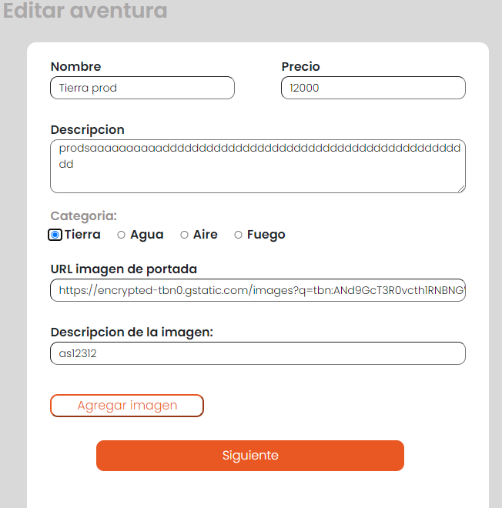
HISTORIA DE USUARIO |  | 12
ID | Título / Nombre | Descripción | Precondición | Pasos |  |  |  | Estado de diseño | Creado por | Ejecutado por
 |  |  |  | # | Acción | Resultado esperado | Resultado Actual
C01 | Asignar categoría | Que se pueda asignar una categoría a un producto ya creado desde el panel de administración del sitio web de manera fácil e intuitiva | Encontrarse en el panel de administración | 1 | Dirigirse a la sección de "editar producto" de algún producto existente | Visualizar el menú correspondiente para editar el producto | Exitoso | LISTO PARA EJECUTAR | Paula | Leonardo
 |  |  |  | 2 | Asignarle una categoría | Asignación de categoría exitosa | Exitoso

C02 | Asignar categoría en cualquier menú | Que se pueda asignar una categoría a productos nuevos desde “Registrar producto” o “Editar producto” | Encontrarse en el panel de administración | 1 | Dirigirse a la sección de "editar producto" de algún producto existente | Visualizar el menú correspondiente para editar el producto | Exitoso | LISTO PARA EJECUTAR | Paula | Leonardo
 |  |  |  | 2 | Asignarle una categoría | Asignación de categoría exitosa | Exitoso
 |  |  |  | 3 | Dirigirse a la sección de "registrar producto" | Visualizar el menú correspondiente para registrarel producto | Exitoso
 |  |  |  | 4 | Asignar una categoría completando el formulario con la información necesaria del producto a registrar | Creación de producto y asignación de categoría exitosa | Exitoso

MENU LOG-IN
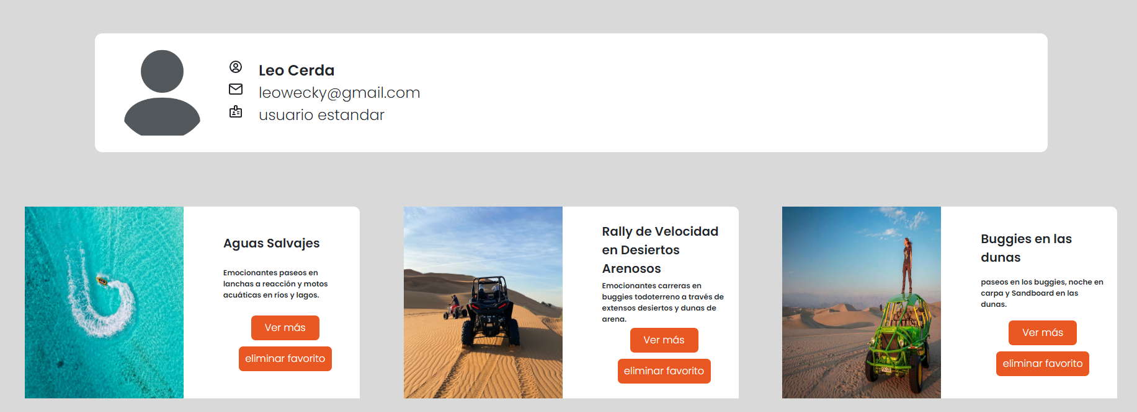
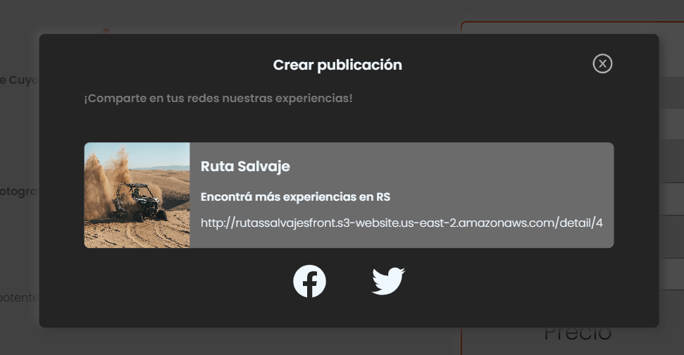
HISTORIA DE USUARIO |  | 14
ID | Título / Nombre | Descripción | Precondición | Pasos |  |  |  | Estado de diseño | Creado por | Ejecutado por
 |  |  |  | # | Acción | Resultado esperado | Resultado Actual
C01 | Inicio de sesión válido | Iniciar sesión en la cuenta del usuario utilizando una dirección de correo electrónico y una contraseña válidas. | Encontrarse en el menú de inicio de sesión / log in | 1 | Completar los campos del menú de inicio de sesión con credenciales validas | Correcto inicio de sesión | Exitoso | EJECUTADO | Paula | Leonardo

C02 | Validación de inicio de sesión | Mostrar un mensaje de error claro y útil en caso de que el usuario proporcione información de inicio de sesión incorrecta. | Encontrarse en el menú de inicio de sesión / log in | 1 | Completar los campos del menú de inicio de sesión con credenciales invalidas | Visualizar mensaje de error | Exitoso | EJECUTADO | Paula | Leonardo

C03 | Información y funcionalidades de usuario | Permitir al usuario acceder a la información personal y las funcionalidades disponibles después de iniciar sesión. | Haber iniciado sesión con credenciales válidas | 1 | Hacer click en el botón correspondiente a la información del usuario | Visualizar la información del usuario y las funcionalidades disponibles | Exitoso | EJECUTADO | Paula | Leonardo
 |  |  |  | 2 | Probar cada una de las funcionalidades disponibles | Funcionamiento exitoso | Exitoso

C04 | Avatar de usuario | Cuando el usuario está identificado mostrar su nombre, un avatar de letras con las iniciales del nombre de usuario. | Encontrarse en el menú de inicio de sesión / log in | 1 | Iniciar sesión con credenciales válidas | Visualizar el nombre del usuario autenticado y un avatar con las iniciales de su nombre en la página principal | Exitoso | EJECUTADO | Paula | Leonardo

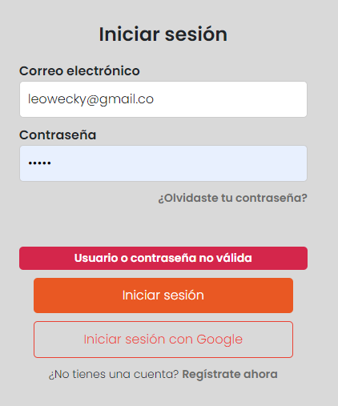
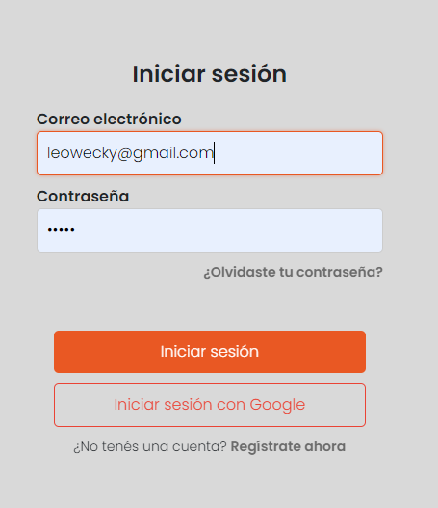
credenciales invalidas |  |  | credenciales validas
 |  |  |  |  |  | avatar de usuario


acceso a la informacion y a las funcionalidades |  |  |  | calificar el producto |  | hacer una reserva
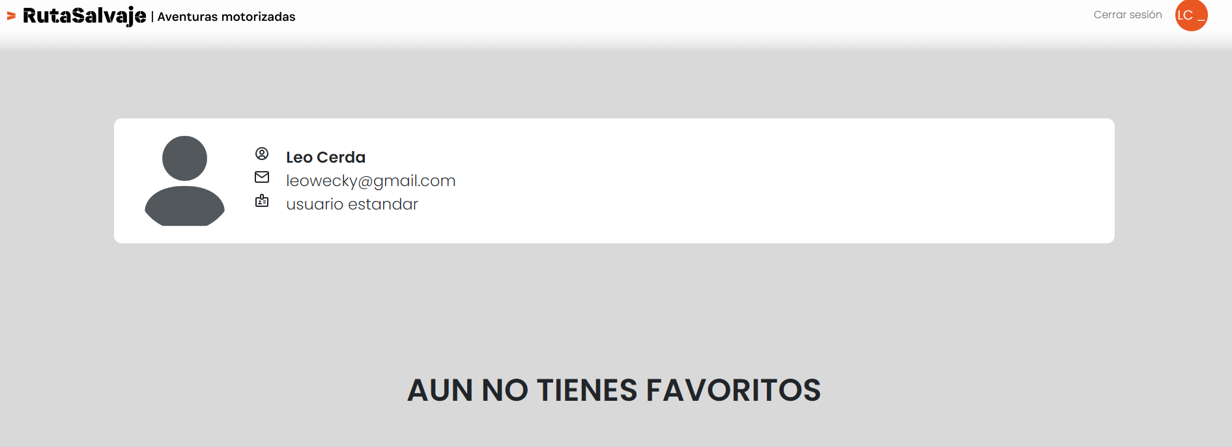
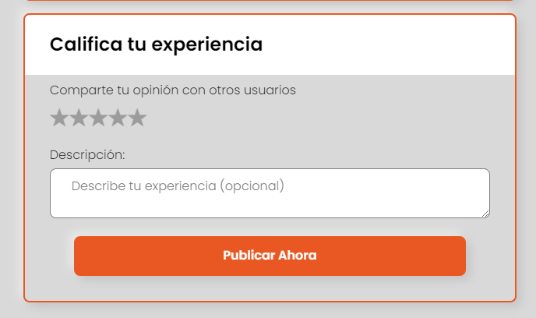
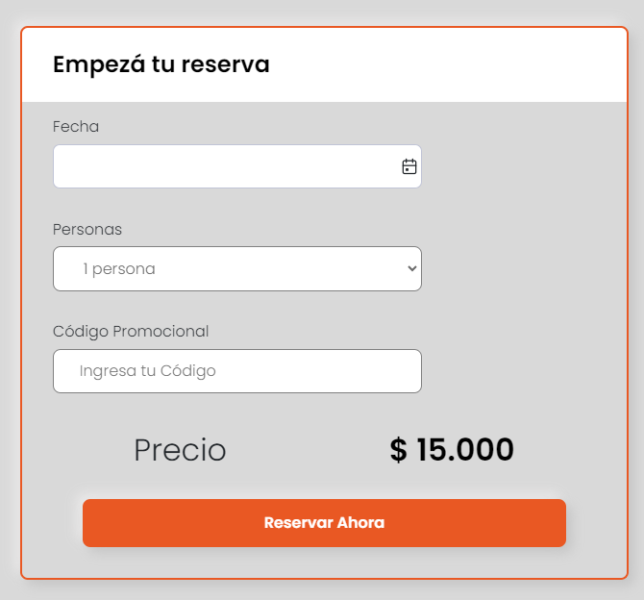

agregar favoritos |  |  |  | compartir en redes

